IF
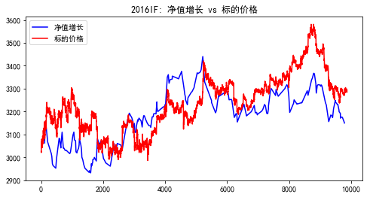
评价指标 | 全样本 | 2016(3-15始) | 2017 | 2018(7-18终）
数据长度 | 28546 | 9864 | 12100 | 6582
累计收益点数 | 1073.6 | 107.8 | 461.4 | 441
交易次数 | 727 | 242 | 282 | 201
获胜次数 | 363 | 117 | 142 | 102
失败次数 | 359 | 122 | 138 | 99
胜率 | 49.93% | 48.35% | 50.35% | 50.75%
单次均收益率 | 0.05% | 0.02% | 0.05% | 0.06%
单次获胜均收益率 | 0.64% | 0.68% | 0.51% | 0.75%
单次失败均收益率 | -0.55% | -0.61% | -0.43% | -0.65%
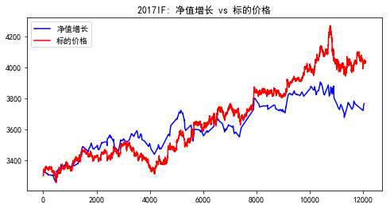
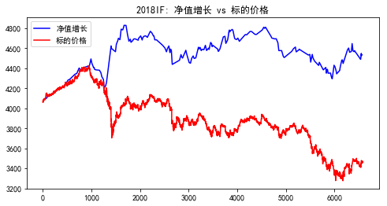
赔率 | 1.1636363636 | 1.1147540984 | 1.1860465116 | 1.1538461538

IH
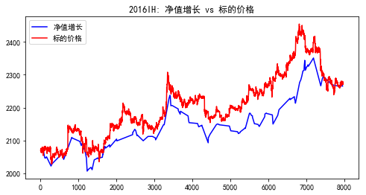
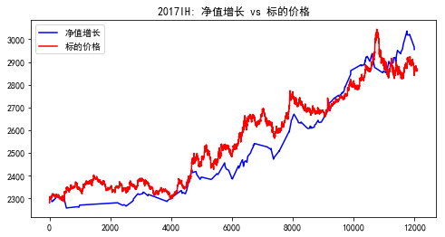
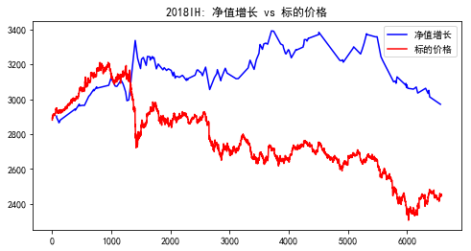
评价指标 | 全样本 | 2016(5-10始) | 2017 | 2018(7-18终)
数据长度 | 26646 | 7964 | 12100 | 6582
累计收益点数 | 1112 | 205 | 681.8 | 139
交易次数 | 507 | 152 | 190 | 157
获胜次数 | 265 | 73 | 109 | 79
失败次数 | 237 | 76 | 81 | 76
胜率 | 52.27% | 48.03% | 57.37% | 50.32%
单次均收益率 | 0.14% | 0.06% | 0.14% | 0.03%
单次获胜均收益率 | 0.64% | 0.58% | 0.51% | 0.86%
单次失败均收益率 | -0.53% | -0.43% | -0.36% | -0.83%
赔率 | 1.2075471698 | 1.3488372093 | 1.4166666667 | 1.0361445783

IC
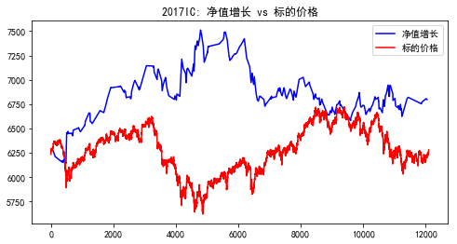
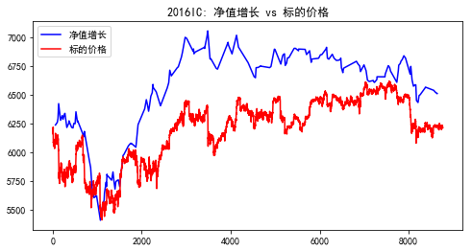
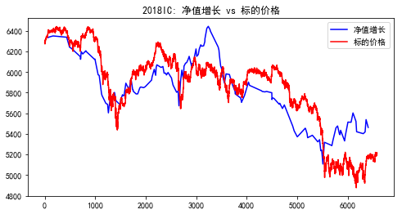
评价指标 | 全样本 | 2016(4-15始) | 2017 | 2018(7-18终)
数据长度 | 27446 | 8764 | 12100 | 6582
累计收益点数 | -2 | 267.6 | 520.4 | -888.6
交易次数 | 638 | 188 | 284 | 158
获胜次数 | 322 | 101 | 146 | 70
失败次数 | 316 | 87 | 138 | 88
胜率 | 50.47% | 53.72% | 51.41% | 44.30%
单次均收益率 | 0.03% | 0.03% | 0.03% | -0.08%
单次获胜均收益率 | 0.74% | 0.77% | 0.66% | 0.87%
单次失败均收益率 | -0.74% | -0.83% | -0.62% | -0.84%
赔率 | 1 | 0.92771084337 | 1.064516129 | 1.0357142857

